TOP
新規登録・ログインはこちら

PKストア
イメージキャラ

ロゴ
グッズ販売
SNS
新着情報
店舗情報
お問い合わせ

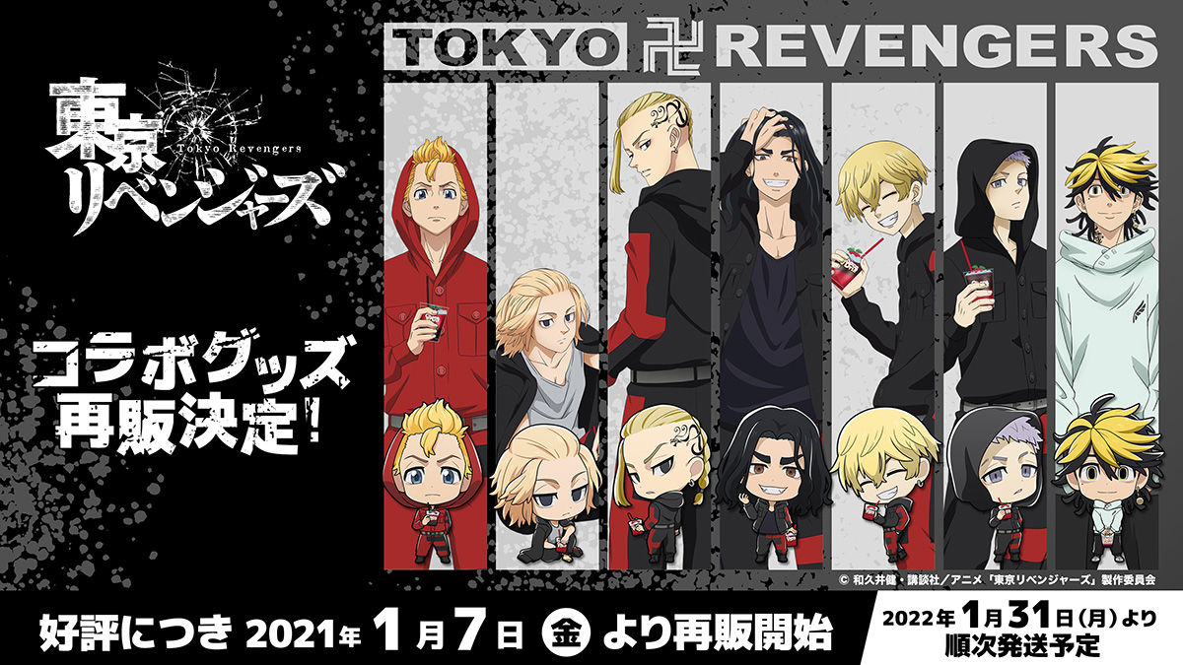
スライドショー
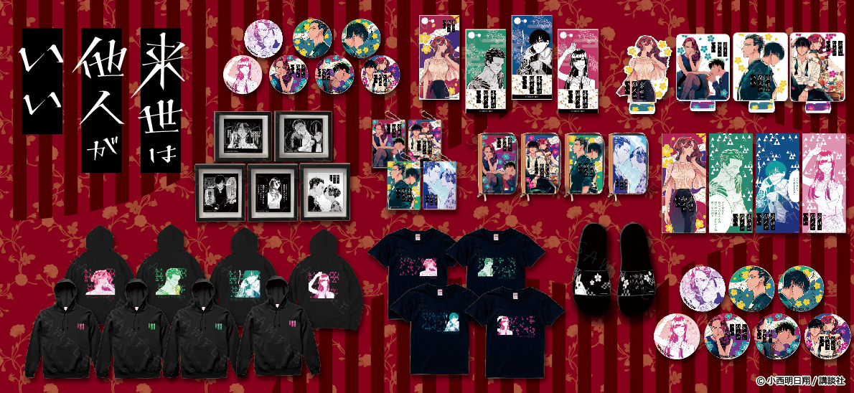

特集ページ
新着情報
アニメごとのキーアートなど

NEW〜情報〜

該当ページ

TOP画面（未ログイン）

TextTextTextTextTextTextTextTextTextTextText
TextTextTextTextTextTextTextTextTextTextText
TextTextTextTextTextTextTextTextTextTextText
TextTextTextTextTextTextTextTextTextTextText
自分用メモ

PKストアのロゴはHOMEへリンク
オレンジ枠はページ遷移
地図はGoogleマップを貼り付け
フッターのSNSは該当SNSへリンク
会員用、未会員閲覧は該当ページにヘッダー添付

NEW〜グッズ〜

NEW
NEW
NEW
NEW

TextTextTextTextTextTextTextTextTextTextText
TextTextTextTextTextTextTextTextTextTextText
TextTextTextTextTextTextTextTextTextTextText
TextTextTextTextTextTextTextTextTextTextText

作れていないページ

ランキング

１位
2位
3位
4位

TextTextTextTextTextTextTextTextTextTextText
TextTextTextTextTextTextTextTextTextTextText
TextTextTextTextTextTextTextTextTextTextText
TextTextTextTextTextTextTextTextTextTextText

店舗情報

住所

TextTextTextTextTextTextTextTextTextTextText

地図

TEL

000-0000-0000

営業時間

10：00~21:00

PKストア
OFFICIAL SNS
ロゴ
PK会社概要
Contact
Map

新規登録・ログインはこちら
新規登録・ログインはこちら

PKストア
イメージキャラ

ロゴ
グッズ販売
SNS
新着情報
店舗情報
お問い合わせ

ログイン

ログインID
メールアドレスを入力してください

パスワード
パスワードを入力してください

新規会員登録はこちら

PKストア
OFFICIAL SNS

ロゴ
PK会社概要
Contact
Map

ログイン完了
ユーザー名さんようこそ
カートの中身
ログアウト

PKストア
イメージキャラ

ロゴ
グッズ販売
SNS
新着情報
店舗情報
お問い合わせ

スライドショー

特集ページ
新着情報
アニメごとのキーアートなど

NEW〜情報〜

TextTextTextTextTextTextTextTextTextTextText
TextTextTextTextTextTextTextTextTextTextText
TextTextTextTextTextTextTextTextTextTextText
TextTextTextTextTextTextTextTextTextTextText

NEW〜グッズ〜

TextTextTextTextTextTextTextTextTextTextText
TextTextTextTextTextTextTextTextTextTextText
TextTextTextTextTextTextTextTextTextTextText
TextTextTextTextTextTextTextTextTextTextText

ランキング

１位
2位
3位
4位

TextTextTextTextTextTextTextTextTextTextText
TextTextTextTextTextTextTextTextTextTextText
TextTextTextTextTextTextTextTextTextTextText
TextTextTextTextTextTextTextTextTextTextText

店舗情報

住所

TextTextTextTextTextTextTextTextTextTextText

地図

TEL

000-0000-0000

営業時間

10：00~21:00

PKストア
OFFICIAL SNS
ロゴ
PK会社概要
Contact
Map

ログイン失敗
新規登録・ログインはこちら

PKストア
イメージキャラ

ロゴ
グッズ販売
SNS
新着情報
店舗情報
お問い合わせ

ログイン失敗

ログインIDかパスワードが違います

ログインID
メールアドレスを入力してください

パスワード
パスワードを入力してください

新規会員登録はこちら

PKストア
OFFICIAL SNS

ロゴ
PK会社概要
Contact
Map

新規会員登録はこちら
新規登録・ログインはこちら

PKストア
イメージキャラ

ロゴ
グッズ販売
SNS
新着情報
店舗情報
お問い合わせ

新規会員登録

自分用メモ

姓
メールアドレスは重複できない（エラーをだす）

必須

名

都道府県プルダウン（ 初期値北海道）

必須

セイ
性別 ラジオ（初期値男）

必須

メイ

必須

メールアドレス

必須

パスワード

必須

性別

必須
男
女

郵便番号

必須

都道府県

必須

市町村

必須

町名 番地 建物名 部屋番号

必須

電話番号

必須

登録する

PKストア
OFFICIAL SNS

ロゴ
PK会社概要
Contact
Map

新規会員登録エラー
新規登録・ログインはこちら

PKストア
イメージキャラ

ロゴ
グッズ販売
SNS
新着情報
店舗情報
お問い合わせ

新規会員登録

自分用メモ

メールアドレスは重複で登録できない（エラーをだす）
姓

必須
必須項目です

名

必須
必須項目です

セイ

必須
必須項目です

メイ

必須
必須項目です

メールアドレス

必須
必須項目です

パスワード

必須
必須項目です

性別

男
女

郵便番号

必須
必須項目です

都道府県

市町村

必須

町名 番地 建物名 部屋番号

必須
必須項目です

電話番号

必須
必須項目です

登録する

PKストア
OFFICIAL SNS

ロゴ
PK会社概要
Contact
Map

新規会員登録確認
新規登録・ログインはこちら

PKストア
イメージキャラ

ロゴ
グッズ販売
SNS
新着情報
店舗情報
お問い合わせ

新規会員登録確認

姓

〇〇〇〇

名

〇〇〇〇

セイ

〇〇〇〇

メイ

〇〇〇〇

メールアドレス

〇〇〇〇@〇〇〇〇.〇〇〇〇

パスワード

安全のため表示されません

性別

〇

郵便番号

〇〇〇〇〇〇〇

都道府県

〇〇〇

市町村

〇〇〇

町名 番地 建物名 部屋番号

〇〇〇〇〇〇〇

電話番号

〇〇〇〇〇〇〇

ボタンは一度だけ押してください

戻る
登録する

PKストア
OFFICIAL SNS
ロゴ
PK会社概要
Contact
Map

新規会員登録完了
新規登録・ログインはこちら

PKストア
イメージキャラ

ロゴ
グッズ販売
SNS
新着情報
店舗情報
お問い合わせ

新規会員完了

新規会員完了が完了しました

PKストアへのご登録ありがとうございます。
登録が完了いたしましたのでログインしてPKストアをお楽しみくださいませ。

ログインページへ

PKストア

OFFICIAL SNS
ロゴ
PK会社概要
Contact
Map

スライドショー
該当ページ

新規登録・ログインはこちら
ユーザー名さんようこそ
カートの中身
ログアウト

PKストア
イメージキャラ
PKストア
スライドショー
イメージキャラ

ロゴ
グッズ販売
SNS
新着情報
店舗情報
お問い合わせ
ロゴ
グッズ販売
SNS
新着情報
店舗情報
お問い合わせ
NEW〜情報〜

タイトル

TextTextTextTextTextTextTextTextTextTextTextTextTextTextTextTextTextTextTextTextTextTextTextTextTextTextTextTextTextTextTextTextTextTextTextTextTextTextTextTextTextTextTextTextTextTextTextTextText

該当SNSへ（または店舗MAPなど）

PKストア
OFFICIAL SNS
ロゴ
PK会社概要
Contact
Map

NEW~グッズ〜
該当ページ

新規登録・ログインはこちら
ユーザー名さんようこそ
カートの中身
ログアウト

PKストア
イメージキャラ
PKストア
NEW〜グッズ〜
イメージキャラ

ロゴ
グッズ販売
SNS
新着情報
店舗情報
お問い合わせ
ロゴ
グッズ販売
SNS
新着情報
店舗情報
お問い合わせ

新着情報

NEW〜グッズ〜

自分用メモ

NEW
NEW
NEW
NEW
テーブルにNEWカラムをつくって表示させる？

TextTextTextTextTextTextTextTextTextTextText
TextTextTextTextTextTextTextTextTextTextText
TextTextTextTextTextTextTextTextTextTextText
TextTextTextTextTextTextTextTextTextTextText

カートに入れる
カートに入れる
カートに入れる
カートに入れる

NEW
NEW
NEW
NEW

TextTextTextTextTextTextTextTextTextTextText
TextTextTextTextTextTextTextTextTextTextText
TextTextTextTextTextTextTextTextTextTextText
TextTextTextTextTextTextTextTextTextTextText

カートに入れる
カートに入れる
カートに入れる
カートに入れる

PKストア
OFFICIAL SNS
ロゴ
PK会社概要
Contact
Map

ランキング
該当ページ

新規登録・ログインはこちら
ユーザー名さんようこそ
カートの中身
ログアウト

PKストア
イメージキャラ
PKストア
NEW〜グッズ〜
イメージキャラ

ロゴ
グッズ販売
SNS
新着情報
店舗情報
お問い合わせ
ロゴ
グッズ販売
SNS
新着情報
店舗情報
お問い合わせ

ランキング

自分用メモ

１位
テーブルにcountカラムをつくって表示させる？

2位
3位

お店の売りたいものを表示させる？

TextTextTextTextTextTextTextTextTextTextText
TextTextTextTextTextTextTextTextTextTextText
TextTextTextTextTextTextTextTextTextTextText

カートに入れる
カートに入れる
カートに入れる

4位
5位
6位
7位

カートに入れる
カートに入れる
カートに入れる
カートに入れる

PKストア
OFFICIAL SNS
ロゴ
PK会社概要
Contact
Map

店舗情報
該当ページ

新規登録・ログインはこちら
ユーザー名さんようこそ
カートの中身
ログアウト

PKストア
イメージキャラ
PKストア
店舗情報（ヘッダー、メインページ）
イメージキャラ

ロゴ
グッズ販売
SNS
新着情報
店舗情報
お問い合わせ
ロゴ
グッズ販売
SNS
新着情報
店舗情報
お問い合わせ

MAP（フッター）

店舗情報

自分用メモ

店内写真

店舗限定グッズなど

住所
Googleマップ

TextTextTextTextTextTextTextTextTextTextText

TEL

000-0000-0000

営業時間

10：00~21:00

PKストア
OFFICIAL SNS
ロゴ
PK会社概要
Contact
Map

グッズ販売
該当ページ

新規登録・ログインはこちら
ユーザー名さんようこそ
カートの中身
ログアウト

PKストア
イメージキャラ
PKストア
グッズ販売
イメージキャラ

ロゴ
グッズ販売
SNS
新着情報
店舗情報
お問い合わせ
ロゴ
グッズ販売
SNS
新着情報
店舗情報
お問い合わせ

NEW〜グッズ〜

自分用メモ

カテゴリープルダウンでカテゴリーカラム

キーワード

新着順はID登録順
カテゴリー
バッグ
並び順
新着順

検索

キーワードはキーワードカラムに予測キーワードをいれる

人気
人気
人気
人気

TextTextTextTextTextTextTextTextTextTextText
TextTextTextTextTextTextTextTextTextTextText
TextTextTextTextTextTextTextTextTextTextText
TextTextTextTextTextTextTextTextTextTextText

カートに入れる
カートに入れる
カートに入れる
カートに入れる

PKストア
OFFICIAL SNS
ロゴ
PK会社概要
Contact
Map

グッズ検索
該当ページ

新規登録・ログインはこちら
ユーザー名さんようこそ
カートの中身
ログアウト

PKストア
イメージキャラ
PKストア
グッズ販売
イメージキャラ

ロゴ
グッズ販売
SNS
新着情報
店舗情報
お問い合わせ
ロゴ
グッズ販売
SNS
新着情報
店舗情報
お問い合わせ

NEW〜グッズ〜

自分用メモ

カテゴリープルダウンでカテゴリーカラム

〇〇〇〇〇〇〇〇
キーワード

新着順はID登録順
カテゴリー
バッグ
並び順
新着順

検索

キーワードはキーワードカラムに予測キーワードをいれる

TextTextTextTextTextTextTextTextTextTextText
TextTextTextTextTextTextTextTextTextTextText
TextTextTextTextTextTextTextTextTextTextText
TextTextTextTextTextTextTextTextTextTextText

カートに入れる
カートに入れる
カートに入れる
カートに入れる

TextTextTextTextTextTextTextTextTextTextText
TextTextTextTextTextTextTextTextTextTextText
TextTextTextTextTextTextTextTextTextTextText
TextTextTextTextTextTextTextTextTextTextText

カートに入れる
カートに入れる
カートに入れる
カートに入れる

TextTextTextTextTextTextTextTextTextTextText
TextTextTextTextTextTextTextTextTextTextText
TextTextTextTextTextTextTextTextTextTextText
TextTextTextTextTextTextTextTextTextTextText

カートに入れる
カートに入れる
カートに入れる
カートに入れる

次へ

PKストア
OFFICIAL SNS
ロゴ
PK会社概要
Contact
Map

カートに入れる
該当ページ

新規登録・ログインはこちら
ユーザー名さんようこそ
カートの中身
ログアウト

PKストア
イメージキャラ
PKストア
カートに入れるボタン押下
イメージキャラ

ロゴ
グッズ販売
SNS
新着情報
店舗情報
お問い合わせ
ロゴ
グッズ販売
SNS
新着情報
店舗情報
お問い合わせ

NEW〜グッズ〜
NEW〜グッズ〜

自分用メモ

未会員未ログインはログイン誘導

〇〇〇〇〇〇〇〇
〇〇〇〇〇〇〇〇
キーワード
キーワード

カテゴリー
バッグ
並び順
新着順
カテゴリー
バッグ
並び順
新着順

検索
検索

会員は買い物を続けるかカートを見るを選ぶ

ポップアップ画面
ポップアップ画面

ログインをお願いします
商品を追加しました
TextTextTextTextTextTextTextTextTextTextText
TextTextTextTextTextTextTextTextTextTextText
TextTextTextTextTextTextTextTextTextTextText
TextTextTextTextTextTextTextTextTextTextText
TextTextTextTextTextTextTextTextTextTextText
TextTextTextTextTextTextTextTextTextTextText
TextTextTextTextTextTextTextTextTextTextText
TextTextTextTextTextTextTextTextTextTextText

カートに入れる
カートに入れる
カートに入れる
カートに入れる
カートに入れる
カートに入れる
カートに入れる
カートに入れる

新規登録・ログインはこちら
買い物を続ける
カートを見る

TextTextTextTextTextTextTextTextTextTextText
TextTextTextTextTextTextTextTextTextTextText
TextTextTextTextTextTextTextTextTextTextText
TextTextTextTextTextTextTextTextTextTextText
TextTextTextTextTextTextTextTextTextTextText
TextTextTextTextTextTextTextTextTextTextText
TextTextTextTextTextTextTextTextTextTextText
TextTextTextTextTextTextTextTextTextTextText

カートに入れる
カートに入れる
カートに入れる
カートに入れる
カートに入れる
カートに入れる
カートに入れる
カートに入れる

TextTextTextTextTextTextTextTextTextTextText
TextTextTextTextTextTextTextTextTextTextText
TextTextTextTextTextTextTextTextTextTextText
TextTextTextTextTextTextTextTextTextTextText
TextTextTextTextTextTextTextTextTextTextText
TextTextTextTextTextTextTextTextTextTextText
TextTextTextTextTextTextTextTextTextTextText
TextTextTextTextTextTextTextTextTextTextText

カートに入れる
カートに入れる
カートに入れる
カートに入れる
カートに入れる
カートに入れる
カートに入れる
カートに入れる

次へ
次へ

PKストア
PKストア
OFFICIAL SNS
OFFICIAL SNS
ロゴ
ロゴ
PK会社概要
Contact
Map
PK会社概要
Contact
Map

SNS
該当ページ

新規登録・ログインはこちら
ユーザー名さんようこそ
カートの中身
ログアウト

PKストア
イメージキャラ
PKストア
SNS(ヘッダー）
イメージキャラ

ロゴ
グッズ販売
SNS
新着情報
店舗情報
お問い合わせ
ロゴ
グッズ販売
SNS
新着情報
店舗情報
お問い合わせ

SNS

自分用メモ

ツイッター使用画像
インスタ使用画像

画像クリックで
ツイッターページ
画像クリックで
インスタページ

Twitter
Instagram

YouTube使用画像

画像クリックで
YouTubeページ

YouTube

PKストア
OFFICIAL SNS
ロゴ
PK会社概要
Contact
Map

お問い合わせ
該当ページ

新規登録・ログインはこちら
ユーザー名さんようこそ
カートの中身
ログアウト

PKストア
イメージキャラ
PKストア
お問い合わせ
イメージキャラ

ロゴ
グッズ販売
SNS
新着情報
店舗情報
お問い合わせ
ロゴ
グッズ販売
SNS
新着情報
店舗情報
お問い合わせ

お問い合わせ

必須
名前

必須
メールアドレス

必須
電話番号

必須
お問い合わ内容

送信する

PKストア
OFFICIAL SNS
ロゴ
PK会社概要
Contact
Map

お問い合わせエラー
該当ページ

新規登録・ログインはこちら
ユーザー名さんようこそ
カートの中身
ログアウト

PKストア
イメージキャラ
PKストア
お問い合わせ
イメージキャラ

ロゴ
グッズ販売
SNS
新着情報
店舗情報
お問い合わせ
ロゴ
グッズ販売
SNS
新着情報
店舗情報
お問い合わせ

お問い合わせ

必須
名前

必須項目です

必須
メールアドレス

必須項目です

必須
電話番号

必須項目です

必須
お問い合わ内容

必須項目です

送信する

PKストア
OFFICIAL SNS
ロゴ
PK会社概要
Contact
Map

お問い合わせ確認
該当ページ

新規登録・ログインはこちら
ユーザー名さんようこそ
カートの中身
ログアウト

PKストア
イメージキャラ
PKストア
お問い合わせ
イメージキャラ

ロゴ
グッズ販売
SNS
新着情報
店舗情報
お問い合わせ
ロゴ
グッズ販売
SNS
新着情報
店舗情報
お問い合わせ

お問い合わせ内容確認

名前
〇〇〇〇

メールアドレス
〇〇〇〇@〇〇〇.〇

電話番号
〇〇〇〇〇〇〇〇

お問い合わ内容

〇〇〇〇〇〇〇〇〇〇〇〇〇〇〇〇〇〇〇〇〇〇〇〇〇〇〇〇〇〇〇〇

戻る
送信する

PKストア
OFFICIAL SNS
ロゴ
PK会社概要
Contact
Map

お問い合わせ完了
該当ページ

新規登録・ログインはこちら
ユーザー名さんようこそ
カートの中身
ログアウト

PKストア
イメージキャラ
PKストア
お問い合わせ
イメージキャラ

ロゴ
グッズ販売
SNS
新着情報
店舗情報
お問い合わせ
ロゴ
グッズ販売
SNS
新着情報
店舗情報
お問い合わせ

お問い合わせ送信完了

お問い合わせが完了しました

お問い合わせありがとうございます。
お問い合わせが完了いたしましたので引き続きPKストアをお楽しみくださいませ。

HOMEへ

PKストア
OFFICIAL SNS
ロゴ
PK会社概要
Contact
Map

エラー画面
該当ページ

新規登録・ログインはこちら
ユーザー名さんようこそ
カートの中身
ログアウト

PKストア
イメージキャラ
PKストア
お問い合わせ
イメージキャラ

ロゴ
グッズ販売
SNS
新着情報
店舗情報
お問い合わせ
ロゴ
グッズ販売
SNS
新着情報
店舗情報
お問い合わせ

会員登録

お問い合わせ送信完了

エラーが発生しました

お手数ですがもう一度登録（お問い合わせ）を
お願いします

お問い合わせ（会員登録）

PKストア
OFFICIAL SNS
ロゴ
PK会社概要
Contact
Map

カートの中身
該当ページ
ユーザー名さんようこそ
カートの中身
ログアウト

PKストア
イメージキャラ
カートの中身

ロゴ
グッズ販売
SNS
新着情報
店舗情報
お問い合わせ

カートの中身

削除
商品内容
数量
小計

自分用

数量はテキストBOXで編集可能
×
商品画像
〇〇〇〇〇〇
¥2000
1

削除ボタン【×】で該当商品をカートから削除

合計：
¥2000

レジに進む

お買い物を続ける

PKストア
OFFICIAL SNS
ロゴ
PK会社概要
Contact
Map

